Portrait
 |  |  |  |  |  | 2026-03-20

 | Pilote : |  |  | Passager :

Masses & Centrage : SG Club ROTAX 912 ULS (P) (100 CV) F-JMHM

 | Ne modifier que les chiffres sur fond jaune

 |  |  | Litres | Masses kg | Leviers m | Moments m.kg
 | Résultat de la pesée du F-JMHM |  |  | 306.5 kg
 | Roue avant ? |  |  | 68.0 kg | 0.000 | 00.00 m.kg
 | Train principal ? |  |  | 238.5 kg | 1.413 | 337.00 m.kg
 | Pilote |  |  | 85.0 kg | 1.295 | 110.07 m.kg
 | Co-pilote |  |  | 82.0 kg | 1.295 | 106.19 m.kg
 | Essence SP98 (60 L maximum) |  | 20 l | 14.4 kg | 1.985 | 28.58 m.kg
 | Bagages (10 kg max) |  |  | 2.0 kg | 1.690 | 03.38 m.kg
 | Hamac |  |  | 2.0 kg | 2.330 | 04.66 m.kg
 | Masse maximale (525,0 kg) |  |  | 491.9 kg | 1.1992 m | 589.89 m.kg

Graphique MASSE CENTRAGE (ou Limites de centrage) (Selon RAPPORT DE PESEE du 16/01/2026)

1.12 | 300 | 1.07 | 491.9
1.12 | 525 | 1.1992061395 | 491.9
1.31 | 525 | 1.1992061395 | 300
1.31 | 300
J F
F-JMHM

 |  | 1.12 | 300 | 1.07 | 491.9
 |  | 1.12 | 525 | 1.20 | 491.9
 |  | 1.31 | 525 | 1.20 | 300
 |  | 1.31 | 300

 | Porte-ducument F-JMHM | 2.0 kg
 | Porte-ducument pilote | 2.0 kg
 | Casque pilote | 0.5 kg
 | Casque copilote | 0.5 kg
 |  | 5.0 kg

 | Délestage (Vol de 30 mn) : |  |  | Délestage (Vol de 15 mn) :
 | - Réserve de sécurité | 8.0 | L | - Réserve de sécurité | 8.0 | L
 | - Quantité inutilisable : | 4.0 | L | - Quantité inutilisable : | 4.0 | L
 | - Roulage | 2.0 | L | - Roulage | 2.0 | L
 | - Vol 30 mn | 8.0 | L | - Vol 15 mn | 5.0 | L

 |  | 10.0 | L |  | 7.0 | L

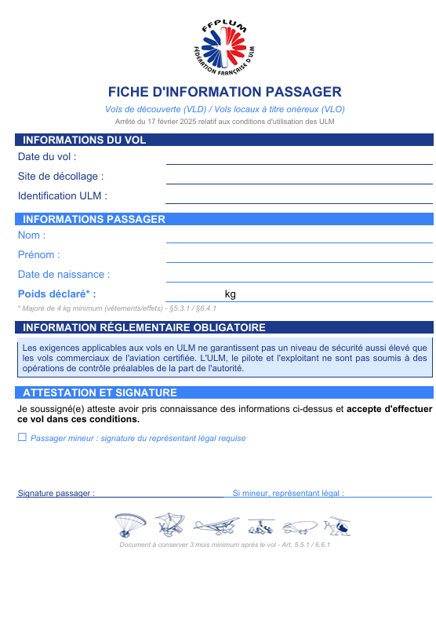

/ /

Aérodrome de Villars - 03410 Domérat

Super Guépard 03AIG de AÉROSERVICES GUÉPARD

Paysage 2
 |  |  |  |  | __/__/2026 |  |  |  |  |  | __/__/2026

 | Pilote : |  | Passager : |  |  |  | Pilote : |  | Passager :

Masses & Centrage : SG Club ROTAX 912 ULS (P) (100 CV) F-JMHM |  |  |  |  |  | Masses & Centrage : SG Club ROTAX 912 ULS (P) (100 CV) F-JMHM

 | Ne modifier que les chiffres sur fond jaune |  |  |  |  |  | Ne modifier que les chiffres sur fond jaune

 |  | Litres | Masses kg | Leviers m | Moments m.kg |  |  | Litres | Masses kg | Leviers m | Moments m.kg
 | Résultat de la pesée du F-JMHM |  | 306.5 kg |  |  |  | Résultat de la pesée du F-JMHM |  | 306.5 kg
 | Roue avant ? |  | 68.0 kg | 0.000 | 00.00 m.kg |  | Roue avant ? |  | 68.0 kg | 0.000 | 00.00 m.kg
 | Train principal ? |  | 238.5 kg | 1.413 | 337.00 m.kg |  | Train principal ? |  | 238.5 kg | 1.413 | 337.00 m.kg
 | Pilote |  |  | 1.295 | 00.00 m.kg |  | Pilote |  |  | 1.295 | 00.00 m.kg
 | Co-pilote |  |  | 1.295 | 00.00 m.kg |  | Co-pilote |  |  | 1.295 | 00.00 m.kg
 | Essence SP98 (60 L maximum) |  | 0.0 kg | 1.985 | 00.00 m.kg |  | Essence SP98 (60 L maximum) |  | 0.0 kg | 1.985 | 00.00 m.kg
 | Bagages (10 kg max) |  |  | 1.690 | 00.00 m.kg |  | Bagages (10 kg max) |  |  | 1.690 | 00.00 m.kg
 | Hamac |  |  | 2.330 | 00.00 m.kg |  | Hamac |  |  | 2.330 | 00.00 m.kg
 | Masse maximale (525,0 kg) |  | 306.5 kg | 1.0995 m | 337.00 m.kg |  | Masse maximale (525,0 kg) |  | 306.5 kg | 1.0995 m | 337.00 m.kg

Graphique MASSE CENTRAGE (ou Limites de centrage) (Selon RAPPORT DE PESEE du 16/01/2026) |  |  |  |  |  | Graphique MASSE CENTRAGE (ou Limites de centrage) (Selon RAPPORT DE PESEE du 16/01/2026)

1.12 | 300 | 1.07 | 306.5
1.12 | 525 | 1.0995122349 | 306.5
1.31 | 525 | 1.0995122349 | 300
1.31 | 300
J F
1.12 | 300 | 1.07 | 306.5
1.12 | 525 | 1.0995122349 | 306.5
1.31 | 525 | 1.0995122349 | 300
1.31 | 300
J F
F-JMHM
F-JMHM

/ /

Aérodrome de Villars - 03410 Domérat
/ /

Super Guépard 03AIG de AÉROSERVICES GUÉPARD
Aérodrome de Villars - 03410 Domérat
Super Guépard 03AIG de AÉROSERVICES GUÉPARD

